v2
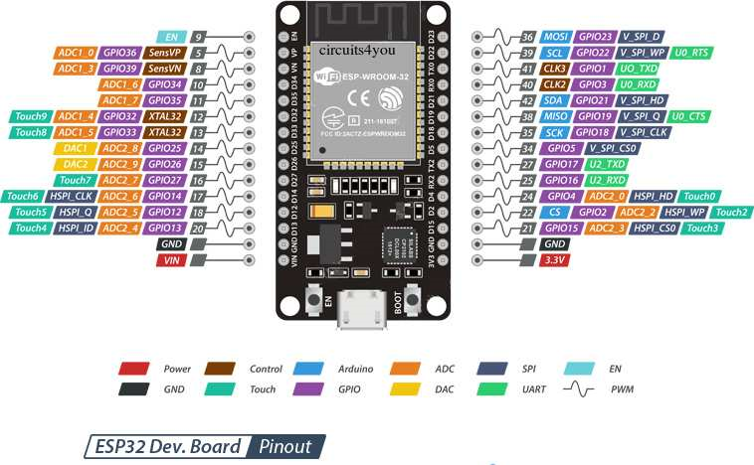

 | RF24L01 : MOSI

Signal Débimètre 6
Signal Débimètre 5 | RX_LED_PIN
Signal Débimètre 4 | RF24L01 : MISO
Signal Débimètre 3 | RF24L01 : SCK
Signal Débimètre 2 | RF24L01 : CSN
Signal Débimètre 1 | RF24L01 : CE
Carte SD : MISO | ERR_LED_PIN
Carte SD : SCK | TX_LED_PIN

Carte SD : MOSI | Carte SD : CS

